Sheet1
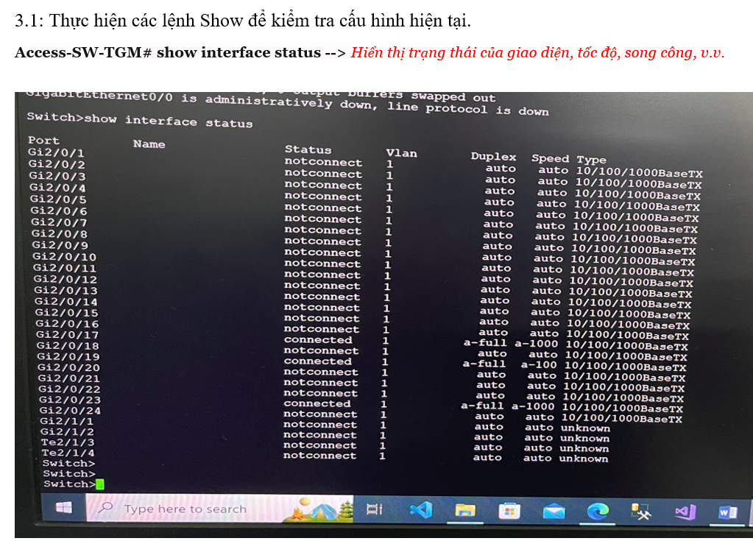
Quy trình 1: Kiểm tra Switch Cisco có cấp DHCP hay không
Bước 1: Ngắt LAN từ Draytek ra khỏi Switch Cisco.
Bước 2: Cắm Lan từ Laptop phòng họp lần lượt vào các Port của Switch
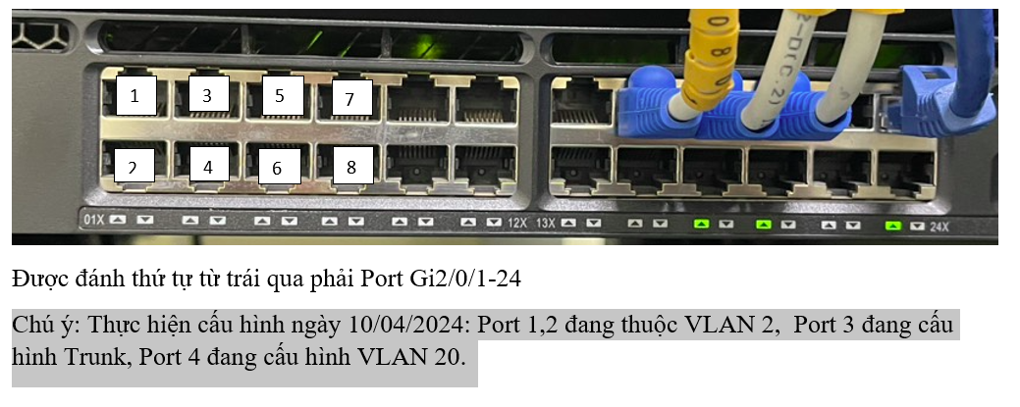

 | Kiểm tra và kết luận xem DHCP có được bật sẵn hay ko
Quy trình 2: Xóa cấu hình VLAN trên Switch Cisco.
Bước 1: | Chuyển lại toàn bộ các Port về Mode " ACCESS" và chuyển về VLAN1

